量化一-结算数据
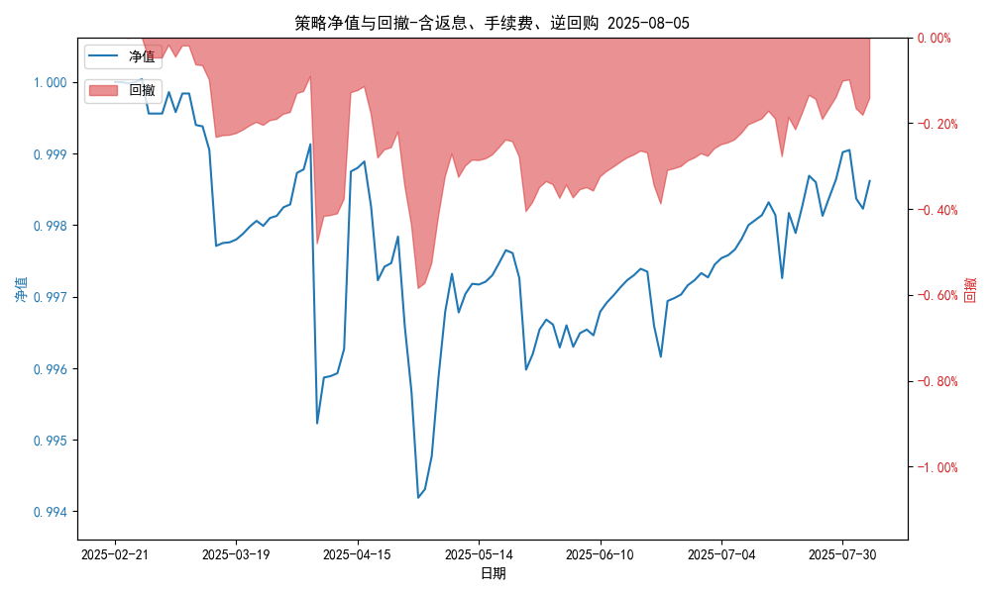
统计日期 | 2025-08-05 | (金额单位：元)
一、账户资产及收益情况
账户名称 | 量化一
账户编号 | 85001
资产单元名称 | 量化一-投机单元 | 权益类一单元
单元资产净值 | 5,919,216.47 | 24,039,314.82
账户资产净值 | 29,958,531.29
返息、逆回购 | 26,112.85 | 156,502.08
手续费 | 1,657.62 | -
总盈利/亏损(含返息、逆回购、手续费) | -41468.71
收益率(含返息、逆回购、手续费) | -0.1382%
总盈利/亏损(不含返息、逆回购、手续费) | -225,741.26
收益率(不含返息、逆回购、手续费) | -0.7525%
二、净值列示
实收资本 | 30,000,000.00
资产净值 | 29,958,531.29
总份额 | 30,000,000.00
期初单位净值 | 1.00
昨日单位净值(含返息、逆回购、手续费) | 0.99823
单位净值(含返息、逆回购、手续费) | 0.99862
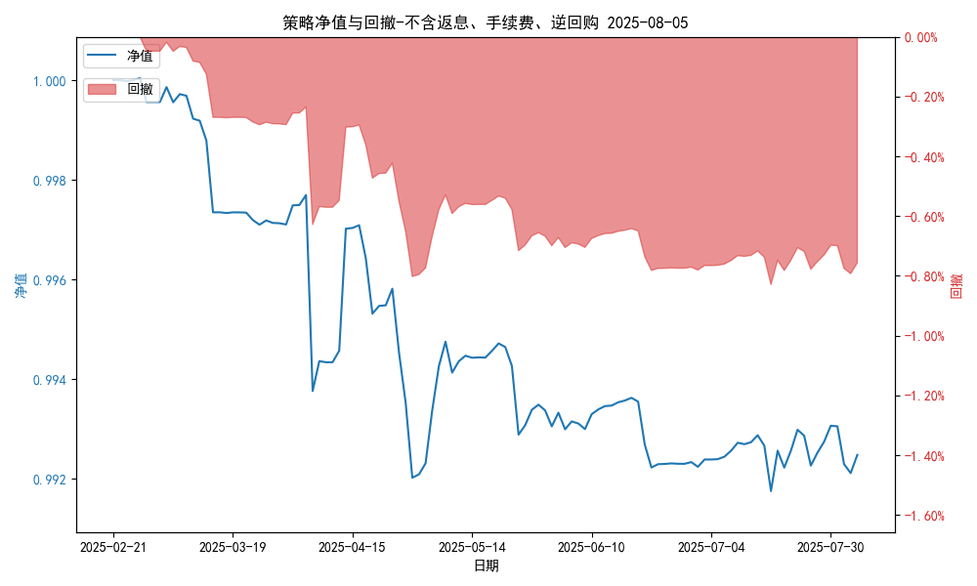
日净值增长率(含返息、逆回购、手续费) | 0.03884%
昨日单位净值(不含返息、逆回购、手续费) | 0.99211
单位净值(不含返息、逆回购、手续费) | 0.99248
日净值增长率(不含返息、逆回购、手续费) | 0.03682%
三、保证金使用情况
占用 | 492,688.80 | -
账户权益 | 5,919,216.47 | -
风险度 | 8.374% | -
四、交易情况
交易方向及数量 | 今日交易: 3 只股指期货合约, 0 只股指期权合约， 成交合约价值 559.42 万元 卖出开仓: IM2508(1 手), 买入平仓: IM2508(1 手), 买入开仓: IF2508(1 手), 卖出平仓: IH2508(2 手) | 买入股票: 14 只, 卖出股票: 0 只, 股票合计成交金额: 11.37 万元
五、持仓情况
持仓品种及数量 | 当前持有: 3 只股指期货合约, 0 只股指期权合约, 持仓合约价值 817.73 万元, 其中: 多仓: IF2508(2 手),IH2508(2 手), 空仓: IM2508(3 手) | 股票: 14 只

量化一-收盘数据
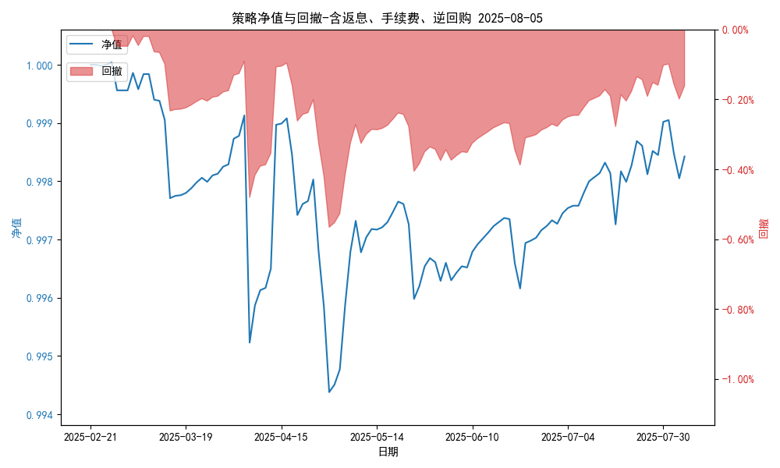
统计日期 | 2025-08-05 | (金额单位：元)
一、账户资产及收益情况
账户名称 | 量化一
账户编号 | 85001
资产单元名称 | 量化一-投机单元 | 权益类一单元
单元资产净值 | 5,913,456.45 | 24,039,314.82
账户资产净值 | 29,952,771.27
返息、逆回购 | 26,112.85 | 156,502.08
手续费 | 1,657.62 | -
盈利/亏损(含返息、逆回购、手续费) | -86,543.55 | 39,314.82
总盈利/亏损(含返息、逆回购、手续费) | -47,228.73
收益率(含返息、逆回购、手续费) | -0.1574%
盈利/亏损(不含返息、逆回购、手续费) | -112,656.40 | -117,187.35
总盈利/亏损(不含返息、逆回购、手续费) | -231,501.28
收益率(不含返息、逆回购、手续费) | -0.7717%
二、净值列示
实收资本 | 30,000,000.00
资产净值 | 29,952,771.27
总份额 | 30,000,000.00
期初单位净值 | 1.00
昨日单位净值(含返息、逆回购、手续费) | 0.99805
单位净值(含返息、逆回购、手续费) | 0.99843
日净值增长率(含返息、逆回购、手续费) | 0.03764%

昨日单位净值(不含返息、逆回购、手续费) | 0.99211
单位净值(不含返息、逆回购、手续费) | 0.99228
日净值增长率(不含返息、逆回购、手续费) | 0.01747%
三、保证金使用情况
占用 | 492,688.80 | -
账户权益 | 5,913,456.45 | -
风险度 | 8.3317% | -
四、交易情况
交易方向及数量 | 今日交易: 3 只股指期货合约, 0 只股指期权合约， 成交合约价值 559.42 万元 卖出开仓: IM2508(1 手), 买入平仓: IM2508(1 手), 买入开仓: IF2508(1 手), 卖出平仓: IH2508(2 手) | 买入股票: 14 只, 卖出股票: 0 只, 股票合计成交金额: 11.37 万元
五、持仓情况
持仓品种及数量 | 当前持有: 3 只股指期货合约, 0 只股指期权合约, 持仓合约价值 817.73 万元, 其中: 多仓: IF2508(2 手),IH2508(2 手), 空仓: IM2508(3 手) | 股票: 14 只

量化二-结算数据
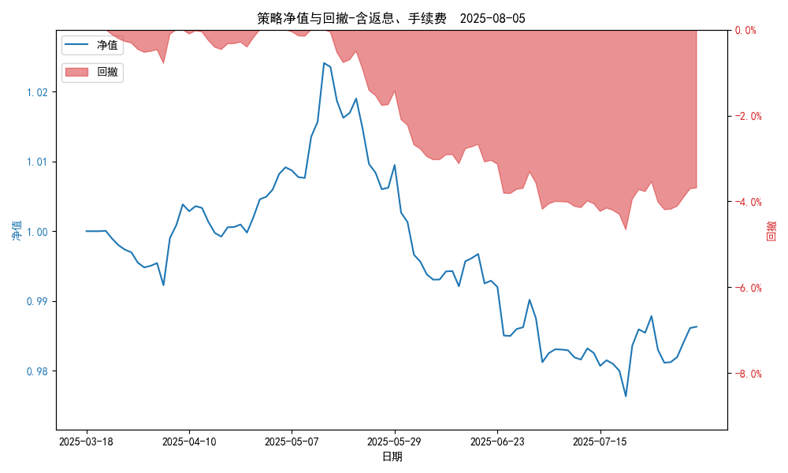
统计日期 | 2025-08-05, (金额单位：元)
一、账户资产及收益情况
账户名称 | 量化二
账户编号 | 85012
资产单元名称 | 量化二-投机单元
账户资产净值 | 9,863,165.92
返息 | 31,477.54
手续费 | 4,702.98
总盈利/亏损(含返息、手续费) | -136,834.08
收益率(含返息、手续费) | -1.3683%
总盈利/亏损(不含返息、手续费) | -173,014.60
收益率(不含返息、手续费) | -1.7301%
二、净值列示
实收资本 | 10,000,000.00
资产净值 | 9,863,165.92
总份额 | 10,000,000.00
期初单位净值 | 1.00
昨日单位净值(含返息、手续费) | 0.98612
单位净值(含返息、手续费) | 0.98632
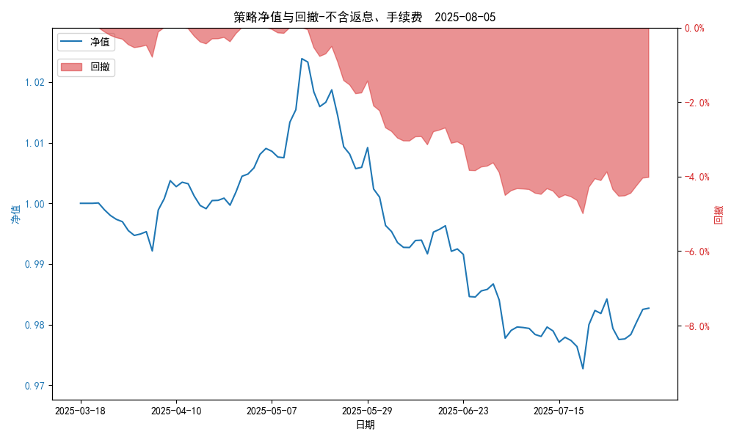
日净值增长率(含返息、手续费) | 0.01994%
昨日单位净值(不含返息、手续费) | 0.9825
单位净值(不含返息、手续费) | 0.9827
日净值增长率(不含返息、手续费) | 0.02021%
三、保证金使用情况
占用 | 481,067.50
账户权益 | 9,863,165.92
风险度 | 4.8957%
四、交易情况
交易方向及数量 | 今日交易 21 只期货合约 成交合约价值 185.78 万元 卖出开仓: 13 只 买入平仓: 3 只 买入开仓: 5 只 卖出平仓: 1 只
五、持仓情况
持仓品种及数量 | 共持仓 33只期货， 持仓合约价值 580.76 万元, 其中空仓: 25 只,多仓: 8 只

量化二-收盘数据
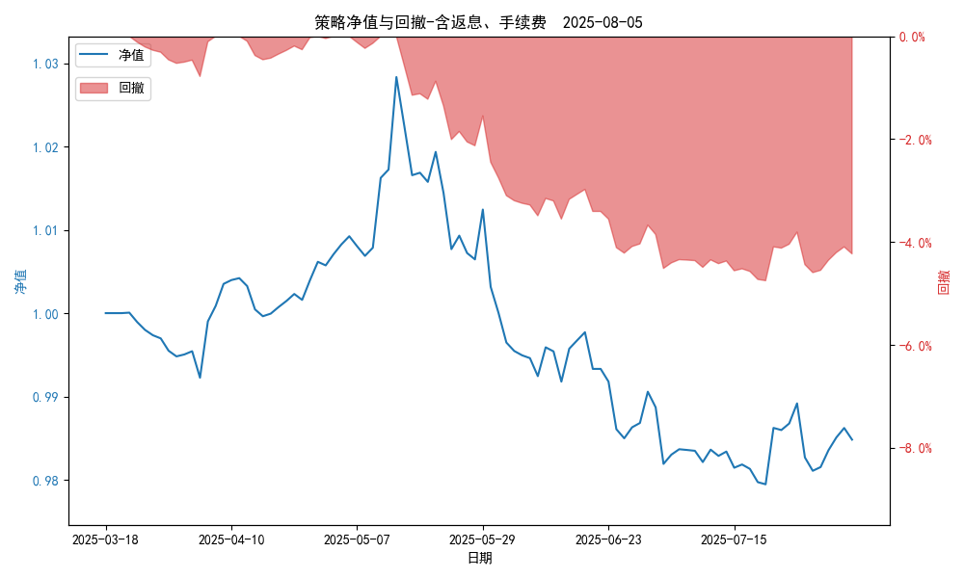
统计日期 | 2025-08-05, (金额单位：元)
一、账户资产及收益情况
账户名称 | 量化二
账户编号 | 85012
资产单元名称 | 量化二-投机单元
账户资产净值 | 9,848,181.00
返息 | 31,477.54
手续费 | 4,702.98
总盈利/亏损(含返息、手续费) | -151,819.00
收益率(含返息、手续费) | -1.5182%
总盈利/亏损(不含返息、手续费) | -187,999.52
收益率(不含返息、手续费) | -1.88%
二、净值列示
实收资本 | 10,000,000.00
资产净值 | 9,848,181.00
总份额 | 10,000,000.00
期初单位净值 | 1.00
昨日单位净值(含返息、手续费) | 0.98622
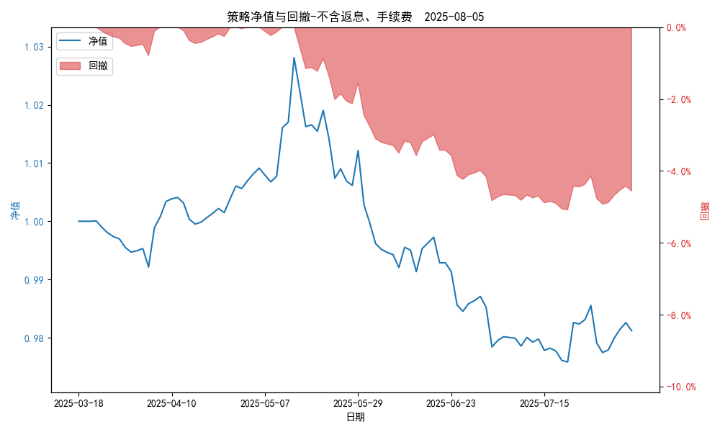
单位净值(含返息、手续费) | 0.98482
日净值增长率(含返息、手续费) | -0.14215%
昨日单位净值(不含返息、手续费) | 0.9826
单位净值(不含返息、手续费) | 0.9812
日净值增长率(不含返息、手续费) | -0.14247%
三、保证金使用情况
占用 | 481,067.50
账户权益 | 9,848,181.00
风险度 | 4.8848%
四、交易情况
交易方向及数量 | 今日交易 21 只期货合约 成交合约价值 185.78 万元 卖出开仓: 13 只 买入平仓: 3 只 买入开仓: 5 只 卖出平仓: 1 只
五、持仓情况
持仓品种及数量 | 共持仓 33只期货， 持仓合约价值 580.76 万元, 其中空仓: 25 只,多仓: 8 只

量化三-结算数据
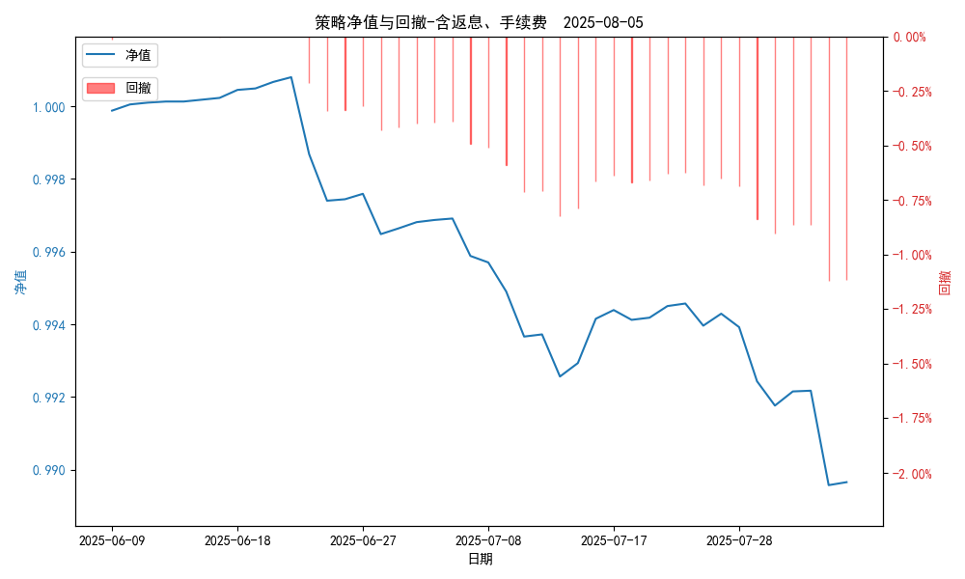
统计日期 | 2025-08-05, (金额单位：元)
一、账户资产及收益情况
账户名称 | 量化三
账户编号 | 85016
资产单元名称 | 量化三投机单元
账户资产净值 | 4,948,260.56
返息 | 6,327.56
手续费 | 374.27
总盈利/亏损(含返息、手续费) | -51,739.44
收益率(含返息、手续费) | -1.0348%
总盈利/亏损(不含返息、手续费) | -58,441.27
收益率(不含返息、手续费) | -1.1688%
二、净值列示
实收资本 | 5,000,000.00
资产净值 | 4,948,260.56
总份额 | 5,000,000.00
期初单位净值 | 1.00
昨日单位净值(含返息、手续费) | 0.98957
单位净值(含返息、手续费) | 0.98965
日净值增长率(含返息、手续费) | 0.0083%
昨日单位净值(不含返息、手续费) | 0.98823
单位净值(不含返息、手续费) | 0.98831
日净值增长率(不含返息、手续费) | 0.00827%
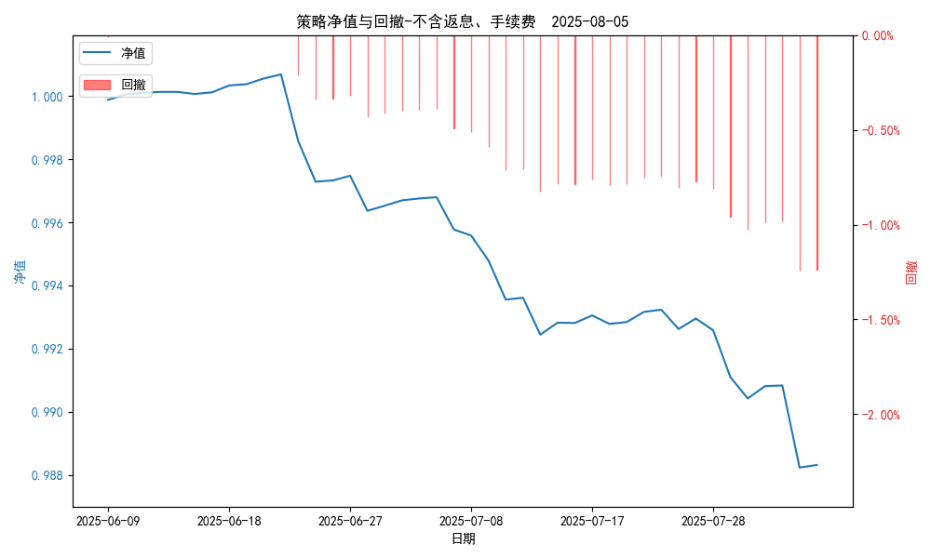
三、保证金使用情况
占用 | 0.00
账户权益 | 4,098,260.56
风险度 | 0.0%
四、交易情况
交易方向及数量 | 今日交易 1 只期货, 成交合约价值 3137.6 万元,其中 1.国债期货:无 2.黄金期货: 买入开仓: 1只 (au2510) 卖出平仓: 1只 (au2510) 3.铜期货:无 4.其他品种:无
五、持仓情况
持仓品种及数量 | 共持仓: 0 只期货, 持仓合约价值 0.0 万元, 其中: 国债期货 0只 黄金期货 0只 铜期货 0只 其他品种 0只

量化三-收盘数据

统计日期 | 2025-08-05, (金额单位：元)
一、账户资产及收益情况
账户名称 | 量化三
账户编号 | 85016
资产单元名称 | 量化三投机单元
账户资产净值 | 4,948,260.39
返息 | 6,327.56
手续费 | 374.27
总盈利/亏损(含返息、手续费) | -51,739.61
收益率(含返息、手续费) | -1.0348%
总盈利/亏损(不含返息、手续费) | -58,441.44
收益率(不含返息、手续费) | -1.1688%
二、净值列示
实收资本 | 5,000,000.00
资产净值 | 4,948,260.39
总份额 | 5,000,000.00
期初单位净值 | 1.00
昨日单位净值(含返息、手续费) | 0.98957
单位净值(含返息、手续费) | 0.98965
日净值增长率(含返息、手续费) | 0.00829%
昨日单位净值(不含返息、手续费) | 0.98823
单位净值(不含返息、手续费) | 0.98831
日净值增长率(不含返息、手续费) | 0.00827%

三、保证金使用情况
占用 | 0.00
账户权益 | 4,948,260.39
风险度 | 0.0%
四、交易情况
交易方向及数量 | 今日交易 1 只期货, 成交合约价值 3137.6 万元,其中 1.国债期货:无 2.黄金期货: 买入开仓: 1只 (au2510) 卖出平仓: 1只 (au2510) 3.铜期货:无 4.其他品种:无
五、持仓情况
持仓品种及数量 | 共持仓: 0 只期货, 持仓合约价值 0.0 万元, 其中: 国债期货 0只 黄金期货 0只 铜期货 0只 其他品种 0只

